Sheet1
EclipseでPHPUnitを利用するための便利なプラグインとして、「MakeGood」がある。

1 | MakeGoodのインストール

 | 1 | EclipseのHelpメニューから、新規ソフトウェアのインストールを選択する。

 | 2 | 作業対象に
 |  |  | http://eclipse.piece-framework.com/
 |  | を入力する。

 | 3 | ３つチェックを入れて次へ

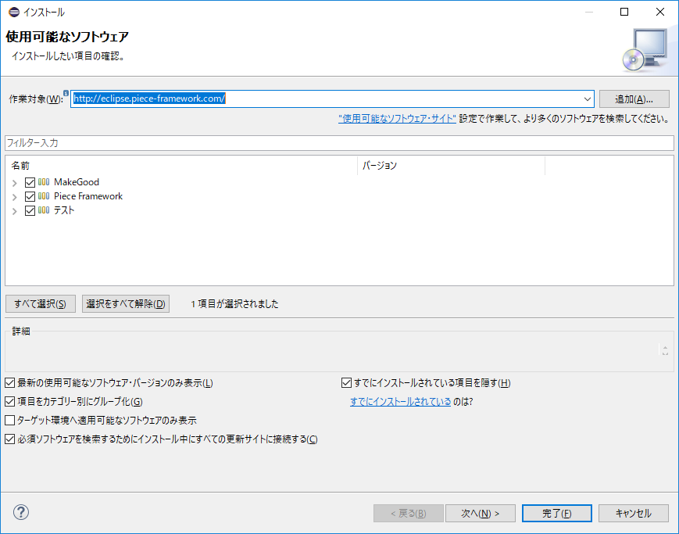

 | 4 | インストールを実施する。

 | 5 | 証明書の信頼を行う。
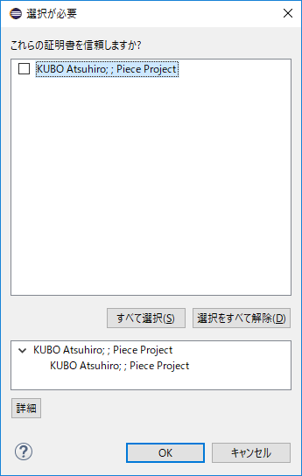

 | 6 | Eclipseの再起動を促されるので、再起動する。

2 | MakeGoodの設定

 | 1 | php実行可能ファイルにPHPUnitを追加する。
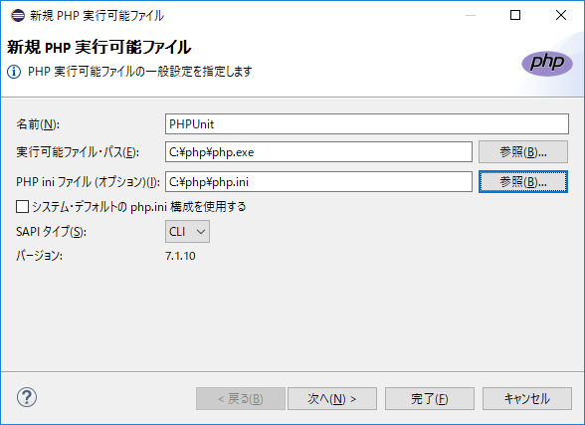

 | 2 | デバッグを設定する

 | 3

